FO-07-36
 |  | CENTRO INTEGRAL DE REHABILITACIÓN COLOMBIA-CIREC TOMA DE MOLDE TRANSTIBIAL GESTIÓN DE PRODUCCiÓN |  |  |  |  |  |  | Código | FO-07-36

 |  |  |  |  |  |  |  |  | Versión | 1

 |  |  |  |  |  |  |  |  | Fecha de Emisión | 2012-01-19
NOMBRE DEL USUARIO |  |  |  |  |  |  |  |  | MASCULINO | FEMENINO

TÉCNICO A CARGO |  |  |  |  | HISTORIA USUARIO |  |  |  | ADULTO | NIÑO
NUMERO DE OP
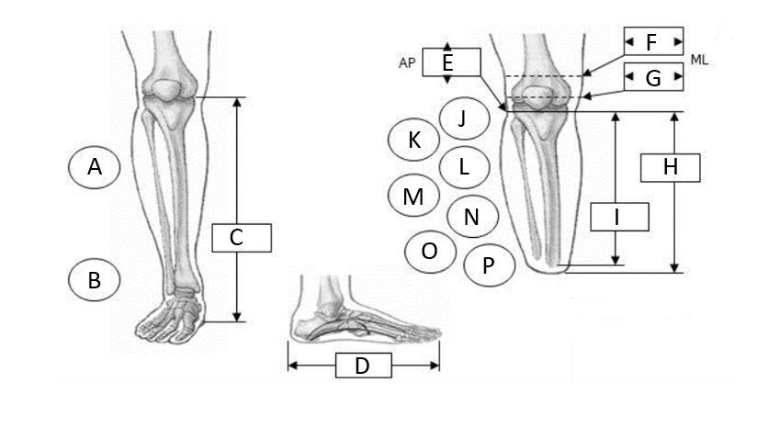 |  |  |  |  |  |  |  |  |  | A

 |  |  |  |  |  |  |  |  |  | B

 |  |  |  |  |  |  |  |  |  | C

 |  |  |  |  |  |  |  |  |  | D

 |  |  |  |  |  |  |  |  |  | E

 |  |  |  |  |  |  |  |  |  | F

 |  |  |  |  |  |  |  |  |  | G

 |  |  |  |  |  |  |  |  |  | H

 |  |  |  |  |  |  |  |  |  | I

 |  |  |  |  |  |  |  |  |  | J

 |  |  |  |  |  |  |  |  |  | K

 |  |  |  |  |  |  |  |  |  | L

 |  |  |  |  |  |  |  |  |  | M
OBSERVACIONES
 |  |  |  |  |  |  |  |  |  | N

 |  |  |  |  |  |  |  |  |  | O

 |  |  |  |  |  |  |  |  |  | P

 |  |  |  |  |  |  |  |  |  | Q

 |  |  |  |  |  |  |  |  |  | R

 |  |  |  |  |  |  |  |  |  | S

FECHA DE INGRESO |  | FECHA DE MOLDE |  | FECHA DE PRUEBA |  | FECHA DE ENTREGA |  | FECHA DE CAMBIO

TIPO DE PRÓTESIS |  |  | MOTIVO DEL CAMBIO
 | TT/PTB |  |  | Cambio de Volumen |  |  | Grieta o Hueco en el Socket |  |  | Covertura
 | TT/PTB-SC |  |  | Cambio de Volumen+otro |  |  | Crecimiento |  |  | Perdida/robo
 | TT/PTB-SC-SP |  |  | Ruptura de Componentes |  |  | Accidente
 | TT/Barras laterales. |  |  | Problema de Alineación |  |  | Falsa Información
DETERMINANTES |  | COBERTURA DEL PIE |  |  | COLOR DE PIE |  | CAUCASICO
PESO |  | Descalzo |  |  |  |  | OSCURO
ESTATURA |  | Chancleta |  |  | TALLA DE PIE
PIE No. |  | Abierto |  |  | TIPO DE PIE |  | DESCALZO
ALTO TACON |  | Cerrado |  |  |  |  | TIPO DE ZAPATO
TIPO DE CUENCA |  |  | TIPO DE SUSPENSIÓN |  |  | TIPO DE COSMÉTICA |  | OBSERVACIONES
 | TT/PTB |  |  | CORREA PTB |  |  | EVA
 | TT/PTB-SC |  |  | CORREA OCHO |  |  | NADA
 | TT/PTB-SC-SP |  |  | SUPRACONDILAR |  |  | PP
 | SOCKET BLANDO
INFORMACIÓN SOBRE LAS CARACTERISTICAS DEL MUÑÓN

LONGITUD DE LA AMPUTACIÓN |  |  | TERCIO DISTAL |  | FORMA |  |  | TEJIDO SUB-CUTANEO
 |  |  | TERCIO MEDIO |  | Cónica
 |  |  | TERCIO PRÓXIMAL |  | Cilíndrica |  |  | Grueso
CICATRIZ |  |  |  |  | Bulbosa |  |  | Leve
Curada |  |  |  |  | Ósea |  |  | Normal
Sensible |  |  |  |  | Edematosa |  |  | Redundante
Invaginada
Abierta
Adherente
PIEL
SENSIBLE | FRÍA | DECOLORADA | ABRASIÓN | DERMATITIS | HERIDAS ADHERENTES |  | SUDORACIÓN | CALLOSIDAD | FORÚNCULO | OTRA

CONDICIONES DEL CORTE EN LOS HUESOS |  |  |  | HÚMERO |  |  |  | MUSCULATURA DEL MUÑÓN
REDONDEADOS |  |  |  | LIMADO | PROM DISTAL | ANTERIOR PROM |  | Atrofia
FILOSOS |  |  |  |  |  |  |  | Normal

TOLERANCIA A LA PRESIÓN DISTAL |  |  | DOLOR
Nuela |  |  | LEVE | MODERADO | FUERTE | CONTINUO | HORMIGUEO | SENSACIÓN PINZAMIENTO |  | ARDOR
Leve
Apoyo Distal |  |  | SENSACIÓN MIEMBRO FANTASMA |  |  | MUSCULATURA
 |  |  | INTERMITENTE |  |  | ATROFIA |  |  | NORMAL
ESTADO ARTICULAR
ESTABILIDAD |  |  | MOVILIDAD |  |  | DEFORMIDAD
MEDIO LATERAL |  |  | NORMAL |  |  | FLEXIÓN
ANTERO POSTERIOR |  |  | CONTRACTURA |  |  | EXTENSIÓN
 |  |  |  |  |  | ADUCCIÓN
 |  |  |  |  |  | ABDUCCIÓN
OBSERVACIONES

